NS
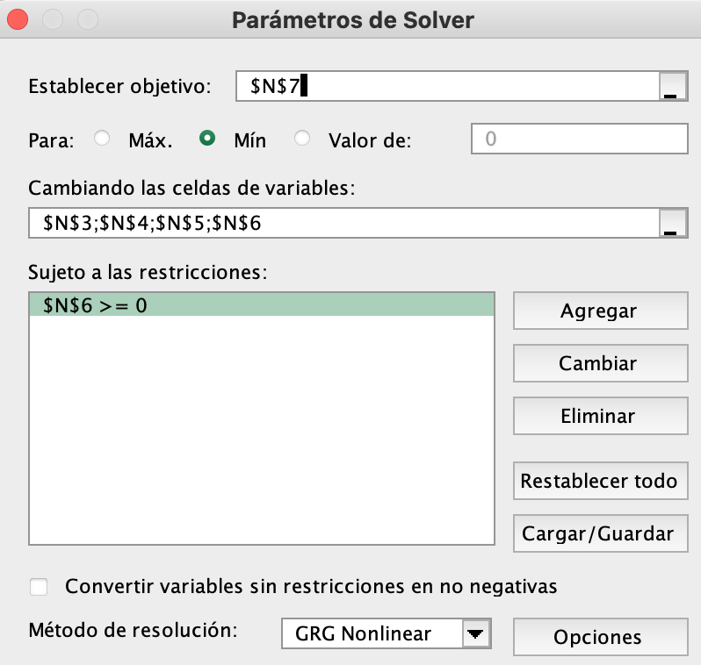
ESTIMACIÓN MODELO NELSON-SIEGEL
Nº Bono | Precio | Madurez (años) | Tasa cupon anual |  | Maturity | B(t) | Tasas por MCO | Tasas por NS | Error |  |  |  | valores iniciales:
1 | 91.8967 | 1 | 2.0% |  | 1 | 0.90093971012 | 10.43% | 10.43% | 2.7E-09 |  | a1 | 0.092 | a1 | 0.1
2 | 83.2564 | 2 | 2.5% |  | 2 | 0.79027535498 | 11.77% | 11.82% | 3.1E-07 |  | a2 | -0.018 | a2 | -0.05
3 | 76.0000 | 3 | 3.0% |  | 3 | 0.68743131338 | 12.49% | 12.37% | 1.4E-06 |  | a3 | 0.136 | a3 | 0.13
4 | 76.2347 | 3 | 3.2% |  | 4 | 0.60758602095 | 12.46% | 12.48% | 6.7E-08 |  | b | 1.847 | b | 2
5 | 71.2110 | 4 | 3.5% |  | 5 | 0.53866922069 | 12.37% | 12.38% | 2.3E-09 |  | Error cuadratico | 0.000011
6 | 67.9672 | 5 | 4.0% |  | 6 | 0.48632115683 | 12.01% | 12.18% | 2.7E-06 |  | a1+a2 | 0.074
7 | 66.0000 | 6 | 4.5% |  | 7 | 0.43269887492 | 11.97% | 11.95% | 2.2E-08
8 | 66.1625 | 6 | 4.2% |  | 8 | 0.39109116382 | 11.74% | 11.73% | 7.8E-09 |  | t | y(t)
9 | 65.4881 | 7 | 5.0% |  | 9 | 0.34732848147 | 11.75% | 11.52% | 5.5E-06 |  | 1 | 10.43%
10 | 65.7003 | 8 | 5.5% |  | 10 | 0.32313347012 | 11.30% | 11.33% | 8.4E-08
11 | 64.0000 | 9 | 5.8% |  | 11 | 0.29448285873 | 11.11% | 11.16% | 1.9E-07
12 | 66.6158 | 9 | 6.0% |  | 12 | 0.2687070433 | 10.95% | 11.01% | 3.4E-07
13 | 68.0989 | 10 | 6.5%
14 | 70.0480 | 11 | 7.0%
15 | 72.3857 | 12 | 7.5%

Madurez: | 1 | 2 | 3 | 4 | 5 | 6 | 7 | 8 | 9 | 10 | 11 | 12
FC bono 1 | 102 | 0 | 0 | 0 | 0 | 0 | 0 | 0 | 0 | 0 | 0 | 0
FC bono 2 | 2.5 | 102.5 | 0 | 0 | 0 | 0 | 0 | 0 | 0 | 0 | 0 | 0
FC bono 3 | 3 | 3 | 103 | 0 | 0 | 0 | 0 | 0 | 0 | 0 | 0 | 0
FC bono 4 | 3.2 | 3.2 | 103.2 | 0 | 0 | 0 | 0 | 0 | 0 | 0 | 0 | 0
FC bono 5 | 3.5 | 3.5 | 3.5 | 103.5 | 0 | 0 | 0 | 0 | 0 | 0 | 0 | 0
FC bono 6 | 4 | 4 | 4 | 4 | 104 | 0 | 0 | 0 | 0 | 0 | 0 | 0
FC bono 7 | 4.5 | 4.5 | 4.5 | 4.5 | 4.5 | 104.5 | 0 | 0 | 0 | 0 | 0 | 0
FC bono 8 | 4.2 | 4.2 | 4.2 | 4.2 | 4.2 | 104.2 | 0 | 0 | 0 | 0 | 0 | 0
FC bono 9 | 5 | 5 | 5 | 5 | 5 | 5 | 105 | 0 | 0 | 0 | 0 | 0
FC bono 10 | 5.5 | 5.5 | 5.5 | 5.5 | 5.5 | 5.5 | 5.5 | 105.5 | 0 | 0 | 0 | 0
FC bono 11 | 5.8 | 5.8 | 5.8 | 5.8 | 5.8 | 5.8 | 5.8 | 5.8 | 105.8 | 0 | 0 | 0
FC bono 12 | 6 | 6 | 6 | 6 | 6 | 6 | 6 | 6 | 106 | 0 | 0 | 0
FC bono 13 | 6.5 | 6.5 | 6.5 | 6.5 | 6.5 | 6.5 | 6.5 | 6.5 | 6.5 | 106.5 | 0 | 0
FC bono 14 | 7 | 7 | 7 | 7 | 7 | 7 | 7 | 7 | 7 | 7 | 107 | 0
FC bono 15 | 7.5 | 7.5 | 7.5 | 7.5 | 7.5 | 7.5 | 7.5 | 7.5 | 7.5 | 7.5 | 7.5 | 107.5

efecto de beta
PROPIEDADES DEL MODELO NELSON-SIEGEL
a1 | 0.02
a2 | 0.01
a3 | 0.1
b | 2
t | 3
y(t) | 5.47%
Efecto del beta en la estructura de tasas NS

 |  | beta = 0,3 | beta = 0,7 | beta = 1,0 | beta = 1,3 | beta = 4,0 | beta = 12,0
beta--> |  | 0.3 | 0.7 | 1 | 1.3 | 4 | 12
 | 0.0001 | 3.00% | 3.00% | 3.00% | 3.00% | 3.00% | 3.00%
 | 1 | 4.83% | 5.46% | 5.27% | 5.04% | 3.94% | 3.35%
t--> | 2 | 3.64% | 5.05% | 5.40% | 5.47% | 4.59% | 3.67%
 | 3 | 3.10% | 4.39% | 4.99% | 5.30% | 5.01% | 3.94%
 | 4 | 2.82% | 3.89% | 4.52% | 4.95% | 5.27% | 4.19%
 | 5 | 2.66% | 3.53% | 4.12% | 4.59% | 5.41% | 4.40%
 | 6 | 2.55% | 3.28% | 3.80% | 4.26% | 5.47% | 4.59%
 | 7 | 2.47% | 3.10% | 3.56% | 3.99% | 5.46% | 4.75%
 | 8 | 2.41% | 2.96% | 3.37% | 3.76% | 5.40% | 4.89%
 | 9 | 2.37% | 2.86% | 3.22% | 3.58% | 5.32% | 5.01%
 | 10 | 2.33% | 2.77% | 3.10% | 3.42% | 5.22% | 5.12%
 | 11 | 2.30% | 2.70% | 3.00% | 3.30% | 5.11% | 5.20%
 | 12 | 2.28% | 2.64% | 2.92% | 3.19% | 4.99% | 5.27%
 | 13 | 2.25% | 2.59% | 2.85% | 3.10% | 4.87% | 5.33%

efecto de alpha_3
NELSON-SIEGEL: EFECTO DE a3
a1 | 0.02
a2 | -0.004
a3 | 0.1
b | 1.5
t | 3
y(t) | 4.80%

Estructura de tasas Nelson-Siegel para diferentes alpha_3 (con beta=1,5)
 |  | alpha3=-0,4 | alpha3=0,0 | alpha3=0,4 | alpha3=0,6 | alpha3=0,8
Alpha3--> |  | -0.4 | 0.0 | 0.4 | 0.6 | 0.8
 | 0.000001 | 1.60% | 1.60% | 1.60% | 1.60% | 1.60%
 | 1 | -6.95% | 1.71% | 10.37% | 14.70% | 19.02%
t--> | 2 | -9.77% | 1.78% | 13.33% | 19.10% | 24.88%
 | 3 | -10.05% | 1.83% | 13.71% | 19.65% | 25.59%
 | 4 | -9.32% | 1.86% | 13.04% | 18.63% | 24.22%
 | 5 | -8.26% | 1.88% | 12.03% | 17.10% | 22.17%
 | 6 | -7.18% | 1.90% | 10.99% | 15.53% | 20.07%
 | 7 | -6.20% | 1.92% | 10.03% | 14.09% | 18.14%
 | 8 | -5.35% | 1.93% | 9.20% | 12.83% | 16.47%
 | 9 | -4.62% | 1.93% | 8.48% | 11.76% | 15.04%
 | 10 | -4.00% | 1.94% | 7.88% | 10.85% | 13.82%
 | 11 | -3.48% | 1.95% | 7.37% | 10.08% | 12.80%
 | 12 | -3.03% | 1.95% | 6.93% | 9.43% | 11.92%
 | 13 | -2.65% | 1.95% | 6.56% | 8.87% | 11.17%

 | Chart title below
 | Estructura de tasas Nelson-Siegel para diferentes alpha_3 (con beta=1,5)

NSS
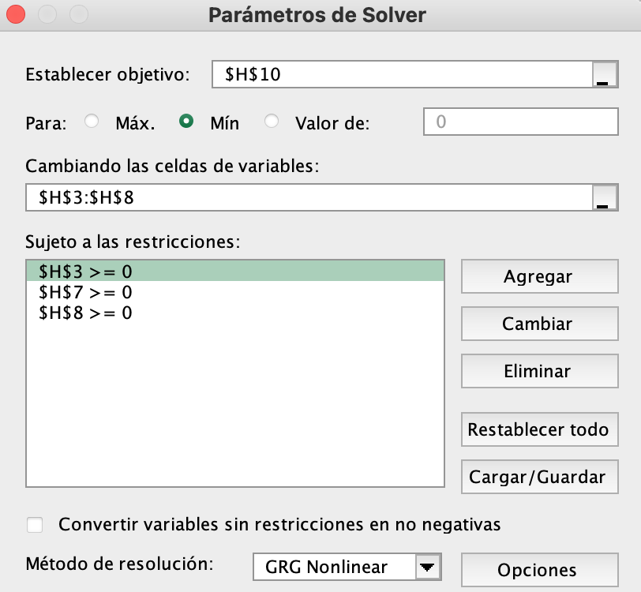
ESTIMANDO LA ESTRUCTURA DE TASAS DEL MODELO NELSON-SIEGEL-SVENSSON PARA TREASURY NOTES 127 Treasury Notes on 31 March 1989
Fecha de analisis |  | 1989-03-31 |  |  |  | Parametros NSS |  |  |  | valores iniciales
 |  |  |  |  |  | a1 | 0.0841 |  | a1 | 0.1
 |  |  |  |  |  | a2 | 0.0018 |  | a2 | -0.05
 |  |  |  |  |  | a3 | 0.0310 |  | a3 | 0.13
 |  |  |  |  |  | a4 | 0.016410789805 |  | a4 | 0.5
 |  |  |  |  |  | b1 | 1.4963 |  | b1 | 2
 |  |  |  |  |  | b2 | 0.22854334513 |  | b2 | 1

 |  |  |  |  |  | Error cuadratico | 0.000078

NOTA: esta no es la curva cero (no se eliminó el efecto de los cupones)
Nemotecnico | Madurez | Tasa cupón | Precio | Plazo hasta la madurez | Tasa implicita | NSSrate | t | y(t)
912827UU | 1989-04-30 | 7.125 | 102.81578039 | 0.0822 | 0.087303280123 | 0.0890 | 0.1233 | 9.02%
912827TP | 1989-05-15 | 6.875 | 102.30162293 | 0.1233 | 0.088825767636 | 0.0902
912827JQ | 1989-05-15 | 9.250 | 103.44388812 | 0.1233 | 0.091444400026 | 0.0902
912827QN | 1989-05-15 | 11.750 | 104.66436464 | 0.1233 | 0.092729358519 | 0.0902
912827UX | 1989-05-31 | 8.000 | 102.44059066 | 0.1671 | 0.090163331219 | 0.0912
912827UZ | 1989-06-30 | 7.375 | 101.36481354 | 0.2493 | 0.090073624606 | 0.0926
912827SK | 1989-06-30 | 9.625 | 102.4554558 | 0.2493 | 0.090430796965 | 0.0926
912827NK | 1989-07-15 | 14.500 | 104.34789365 | 0.2904 | 0.093792867767 | 0.0931
912827VC | 1989-07-31 | 7.625 | 100.64899862 | 0.3342 | 0.091789549484 | 0.0936
912827TX | 1989-08-15 | 6.625 | 99.773998619 | 0.3753 | 0.09204623513 | 0.0939
912827QW | 1989-08-15 | 13.875 | 103.21771409 | 0.3753 | 0.093564595311 | 0.0939
912827VF | 1989-08-31 | 7.750 | 99.965353261 | 0.4192 | 0.092218521952 | 0.0942
912827VH | 1989-09-30 | 8.500 | 99.4375 | 0.5014 | 0.094524728795 | 0.0947
912827SU | 1989-09-30 | 9.375 | 99.8125 | 0.5014 | 0.095411906955 | 0.0947
912827NS | 1989-10-15 | 11.875 | 106.4793956 | 0.5425 | 0.096280820159 | 0.0948
912827VL | 1989-10-31 | 7.875 | 102.25362569 | 0.5863 | 0.094885578968 | 0.0950
912827UE | 1989-11-15 | 6.375 | 100.42627762 | 0.6274 | 0.094507141682 | 0.0951
912827KC | 1989-11-15 | 10.750 | 104.56992403 | 0.6274 | 0.095882238648 | 0.0951
912827RE | 1989-11-15 | 12.750 | 106.60255525 | 0.6274 | 0.094158570754 | 0.0951
912827VP | 1989-11-30 | 7.750 | 101.27796961 | 0.6685 | 0.0953280162 | 0.0952
912827VR | 1989-12-31 | 7.875 | 100.52037293 | 0.7534 | 0.096459617202 | 0.0954
912827TB | 1989-12-31 | 8.375 | 100.98843232 | 0.7534 | 0.096586645212 | 0.0954
912827PA | 1990-01-15 | 10.500 | 102.61291436 | 0.7945 | 0.09646096442 | 0.0954
912827VU | 1990-01-31 | 7.375 | 99.264502762 | 0.8384 | 0.095882076909 | 0.0955
912827UN | 1990-02-15 | 6.500 | 98.040055249 | 0.8795 | 0.09595588153 | 0.0955
912827RP | 1990-02-15 | 11.000 | 102.24326657 | 0.8795 | 0.096406415125 | 0.0955
912827VX | 1990-02-28 | 7.125 | 98.297651934 | 0.9151 | 0.094929291535 | 0.0956
912827TL | 1990-03-31 | 7.250 | 97.5625 | 1.0000 | 0.096369593316 | 0.0957
912827VZ | 1990-03-31 | 7.375 | 97.6875 | 1.0000 | 0.096274606772 | 0.0957
912827PJ | 1990-04-15 | 10.500 | 105.37980769 | 1.0411 | 0.096799156388 | 0.0957
912827WC | 1990-04-30 | 7.625 | 100.89934392 | 1.0822 | 0.096548533337 | 0.0957
912827UV | 1990-05-15 | 7.875 | 100.83356354 | 1.1233 | 0.096717395006 | 0.0958
912827RY | 1990-05-15 | 11.375 | 105.74223066 | 1.1233 | 0.097126151857 | 0.0958
912827WF | 1990-05-31 | 8.125 | 100.80956492 | 1.1671 | 0.096203627534 | 0.0958
912827TU | 1990-06-30 | 7.250 | 98.739986188 | 1.2493 | 0.096622251377 | 0.0958
912827WH | 1990-06-30 | 8.000 | 99.770200276 | 1.2493 | 0.096780856118 | 0.0958
912827PS | 1990-07-15 | 10.750 | 103.16470994 | 1.2904 | 0.097068069426 | 0.0959
912827WL | 1990-07-31 | 8.375 | 99.489986188 | 1.3342 | 0.09657895259 | 0.0959
912827VD | 1990-08-15 | 7.875 | 98.42593232 | 1.3753 | 0.096384434806 | 0.0959
912827SG | 1990-08-15 | 9.875 | 101.20027624 | 1.3753 | 0.096265158426 | 0.0959
912827KY | 1990-08-15 | 10.750 | 102.36912983 | 1.3753 | 0.096585180555 | 0.0959
912827WP | 1990-08-31 | 8.625 | 99.082354972 | 1.4192 | 0.096025153449 | 0.0959
912827UB | 1990-09-30 | 6.750 | 95.71875 | 1.5014 | 0.096583065288 | 0.0959
912827WR | 1990-09-30 | 8.500 | 98.09375 | 1.5014 | 0.096672890673 | 0.0959
912827QA | 1990-10-15 | 11.500 | 107.5260989 | 1.5425 | 0.096538782565 | 0.0960
912827WU | 1990-10-31 | 8.250 | 101.12879834 | 1.5863 | 0.096223569203 | 0.0960
912827VM | 1990-11-15 | 8.000 | 100.28677486 | 1.6274 | 0.096078134484 | 0.0960
912827SR | 1990-11-15 | 9.625 | 103.3035221 | 1.6274 | 0.095909126216 | 0.0960
912827LF | 1990-11-15 | 13.000 | 109.4777279 | 1.6274 | 0.096215404637 | 0.0960
912827WX | 1990-11-30 | 8.875 | 101.49775552 | 1.6685 | 0.095862791886 | 0.0960
912827UK | 1990-12-31 | 6.625 | 96.678349448 | 1.7534 | 0.095335185335 | 0.0960
912827WZ | 1990-12-31 | 9.125 | 101.20614641 | 1.7534 | 0.095480436836 | 0.0960
912827QJ | 1991-01-15 | 11.750 | 105.52814227 | 1.7945 | 0.095717129328 | 0.0960
912827XC | 1991-01-31 | 9.000 | 100.18560083 | 1.8384 | 0.095284871592 | 0.0960
912827VV | 1991-02-15 | 7.375 | 96.83390884 | 1.8795 | 0.095508635546 | 0.0960
912827SZ | 1991-02-15 | 9.125 | 99.984116022 | 1.8795 | 0.095480814552 | 0.0960
912827XF | 1991-02-28 | 9.375 | 100.14658149 | 1.9151 | 0.094628055287 | 0.0960
912827US | 1991-03-31 | 6.750 | 94.59375 | 2.0000 | 0.095575114588 | 0.0959
912827XH | 1991-03-31 | 9.750 | 100.0625 | 2.0000 | 0.094737014267 | 0.0959
912827QR | 1991-04-15 | 12.375 | 110.33379121 | 2.0411 | 0.095622416294 | 0.0959
912827TJ | 1991-05-15 | 8.125 | 99.958736188 | 2.1233 | 0.095281690489 | 0.0959
912827VA | 1991-06-30 | 7.875 | 98.207872928 | 2.2493 | 0.095238230668 | 0.0959
912827QZ | 1991-07-15 | 13.750 | 110.81750691 | 2.2904 | 0.095304942038 | 0.0958
912827TS | 1991-08-15 | 7.500 | 96.19285221 | 2.3753 | 0.095286993657 | 0.0958
912827WM | 1991-08-15 | 8.750 | 98.938535912 | 2.3753 | 0.095284910334 | 0.0958
912827VJ | 1991-09-30 | 9.125 | 98.65625 | 2.5014 | 0.095063547061 | 0.0957
912827RG | 1991-10-15 | 12.250 | 111.05769231 | 2.5425 | 0.095429343775 | 0.0957
912827TZ | 1991-11-15 | 6.500 | 95.12948895 | 2.6274 | 0.09481878731 | 0.0957
912827WV | 1991-11-15 | 8.500 | 100.38087017 | 2.6274 | 0.094956474743 | 0.0957
912827VS | 1991-12-31 | 8.250 | 98.457354972 | 2.7534 | 0.095276106557 | 0.0956
912827RT | 1992-01-15 | 11.625 | 106.81474448 | 2.7926 | 0.09538185958 | 0.0955
912827UH | 1992-02-15 | 6.625 | 93.180248619 | 2.8775 | 0.094843676039 | 0.0955
912827XD | 1992-02-15 | 9.125 | 99.796616022 | 2.8775 | 0.094048499392 | 0.0955
912827WA | 1992-03-31 | 7.875 | 95.34375 | 3.0007 | 0.094630487863 | 0.0954
912827SB | 1992-04-15 | 11.750 | 110.5470467 | 3.0418 | 0.095117880435 | 0.0953
912827UQ | 1992-05-15 | 6.625 | 94.270200276 | 3.1239 | 0.095006294185 | 0.0952
912827NE | 1992-05-15 | 13.750 | 115.69699586 | 3.1239 | 0.09514498083 | 0.0952
912827WJ | 1992-06-30 | 8.250 | 98.051104972 | 3.2498 | 0.094690904833 | 0.0951
912827SL | 1992-07-15 | 10.375 | 103.96201657 | 3.2909 | 0.094707077922 | 0.0951
912827UY | 1992-08-15 | 8.250 | 96.877762431 | 3.3758 | 0.094692406795 | 0.0950
912827WS | 1992-09-30 | 8.750 | 97.25 | 3.5017 | 0.094582228043 | 0.0949
912827SV | 1992-10-15 | 9.750 | 104.69196429 | 3.5428 | 0.094316147384 | 0.0948
912827VG | 1992-11-15 | 8.375 | 99.20890884 | 3.6277 | 0.094460931139 | 0.0947
912827NV | 1992-11-15 | 10.500 | 106.31975138 | 3.6277 | 0.094632788614 | 0.0947
912827XA | 1992-12-31 | 9.125 | 100.64364641 | 3.7536 | 0.093996128991 | 0.0946
912827TC | 1993-01-15 | 8.750 | 99.000345304 | 3.7952 | 0.094029296852 | 0.0946
912827VQ | 1993-02-15 | 8.250 | 96.534012431 | 3.8801 | 0.094132260003 | 0.0945
912827PD | 1993-02-15 | 10.875 | 105.1343232 | 3.8801 | 0.09423968737 | 0.0945
912827XJ | 1993-03-31 | 9.625 | 100.09375 | 4.0005 | 0.093440485127 | 0.0943
912827TM | 1993-04-15 | 7.375 | 95.883585165 | 4.0416 | 0.094217910911 | 0.0943
912827VY | 1993-05-15 | 7.625 | 96.052140884 | 4.1238 | 0.094259786789 | 0.0942
912827PM | 1993-05-15 | 10.125 | 105.3663674 | 4.1238 | 0.09408842308 | 0.0942
912827TV | 1993-07-15 | 7.250 | 93.252071823 | 4.2908 | 0.093979573866 | 0.0940
912827WG | 1993-08-15 | 8.750 | 98.063535912 | 4.3757 | 0.093529654111 | 0.0939
912827PV | 1993-08-15 | 11.875 | 109.25587017 | 4.3757 | 0.093932700181 | 0.0939
912827UD | 1993-10-15 | 7.125 | 94.268887363 | 4.5427 | 0.093762318357 | 0.0937
912827WQ | 1993-11-15 | 9.000 | 101.28746547 | 4.6276 | 0.093125160458 | 0.0937
912827QD | 1993-11-15 | 11.750 | 112.13311464 | 4.6276 | 0.093922775641 | 0.0937
912827UL | 1994-01-15 | 7.000 | 91.669026243 | 4.7951 | 0.093459775253 | 0.0935
912827WY | 1994-02-15 | 8.875 | 98.453729282 | 4.8800 | 0.093020237979 | 0.0934
912827UT | 1994-04-15 | 7.000 | 93.117788462 | 5.0415 | 0.093249164629 | 0.0932
912827XG | 1994-05-15 | 9.500 | 103.47531077 | 5.1237 | 0.09254775359 | 0.0931
912827QU | 1994-05-15 | 13.125 | 118.83718923 | 5.1237 | 0.093725075547 | 0.0931
912827VB | 1994-07-15 | 8.000 | 95.282458564 | 5.2907 | 0.093091695373 | 0.0929
912827RC | 1994-08-15 | 12.625 | 114.06578039 | 5.3756 | 0.093292488465 | 0.0928
912827VK | 1994-10-15 | 9.500 | 104.23351648 | 5.5427 | 0.092683405456 | 0.0927
912827RM | 1994-11-15 | 11.625 | 113.17990331 | 5.6276 | 0.093008315065 | 0.0926
912827VT | 1995-01-15 | 8.625 | 97.880697514 | 5.7950 | 0.092542336566 | 0.0924
912827RW | 1995-02-15 | 11.250 | 108.96115331 | 5.8799 | 0.092642362504 | 0.0923
912827WB | 1995-04-15 | 8.375 | 98.779876374 | 6.0415 | 0.092337094424 | 0.0922
912827SE | 1995-05-15 | 11.250 | 112.10151934 | 6.1236 | 0.09254311222 | 0.0921
912827WK | 1995-07-15 | 8.875 | 99.088743094 | 6.2907 | 0.091887582289 | 0.0919
912827SP | 1995-08-15 | 10.500 | 105.99499309 | 6.3756 | 0.092239070953 | 0.0919
912827WT | 1995-10-15 | 8.625 | 100.05082418 | 6.5426 | 0.091627449665 | 0.0917
912827SY | 1995-11-15 | 9.500 | 103.81906077 | 6.6275 | 0.091667244343 | 0.0916
912827XB | 1996-01-15 | 9.250 | 101.19768646 | 6.7926 | 0.090969817131 | 0.0915
912827TF | 1996-02-15 | 8.875 | 98.328729282 | 6.8775 | 0.091447301686 | 0.0914
912827TQ | 1996-05-15 | 7.375 | 92.270718232 | 7.1239 | 0.09164080291 | 0.0912
912827UF | 1996-11-15 | 7.250 | 91.067506906 | 7.6277 | 0.091630326399 | 0.0908
912827UW | 1997-05-15 | 8.500 | 98.224620166 | 8.1238 | 0.091041178622 | 0.0905
912827VE | 1997-08-15 | 8.625 | 96.704592541 | 8.3757 | 0.091019209159 | 0.0903
912827VN | 1997-11-15 | 8.875 | 100.42800414 | 8.6276 | 0.090864035345 | 0.0901
912827VW | 1998-02-15 | 8.125 | 93.675069061 | 8.8801 | 0.090693778924 | 0.0900
912827WE | 1998-05-15 | 9.000 | 101.47496547 | 9.1238 | 0.090035604461 | 0.0898
912827WN | 1998-08-15 | 9.250 | 100.65555939 | 9.3757 | 0.090206440878 | 0.0897
912827WW | 1998-11-15 | 8.875 | 100.49050414 | 9.6276 | 0.090322384542 | 0.0896
912827XE | 1999-02-15 | 8.875 | 98.391229282 | 9.8800 | 0.089855360111 | 0.0894
 |  |  |  |  |  |  |  |  |  |  | 97.03125 | 97.15625 | 3.33425
 |  |  |  |  |  |  |  |  |  |  | 92.625 | 92.75 | 0.98757
 |  |  |  |  |  |  |  |  |  |  | 98.03125 | 98.15625 | 3.38122
 |  |  |  |  |  |  |  |  |  |  | 99.46875 | 99.59375 | 1.12431
 |  |  |  |  |  |  |  |  |  |  | 97.09375 | 97.21875 | 3.33425
 |  |  |  |  |  |  |  |  |  |  | 97.28125 | 97.34375 | 1.07873

